关系图
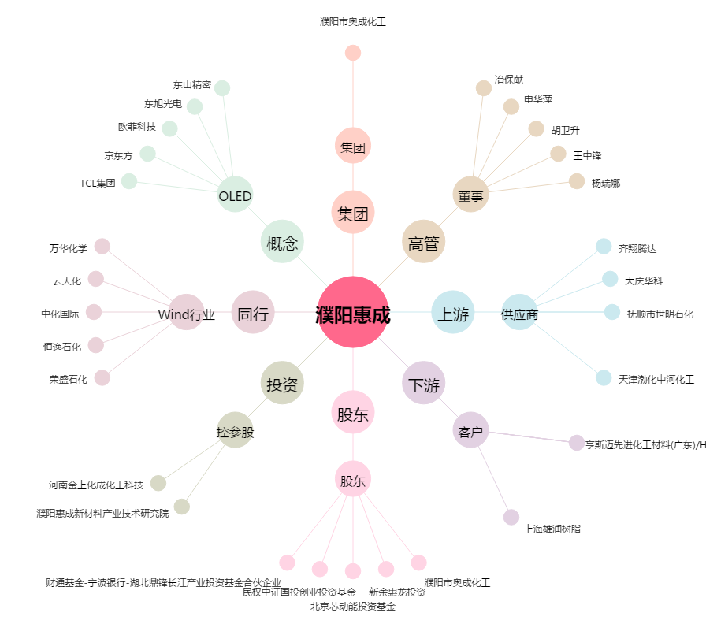
濮阳惠成[300481.SZ] - 关系概览图

